概要書
システム名 |  | サブシステム名 |  |  | プログラムID | ページ
 | プログラマ教室 | グループウェア |  |  | php-board-v02-textfile | 1／4
プログラム名 |  |  |  | 種別 | 作成日 | 作成者
 | 掲示板 |  |  | PHP
 |  |  |  | 処理概要
入力した情報をテキストファイルに書き込んでその内容を表示する。

掲示板

bbs.dat

テーブル名 |  | 入出力 | 備考
1 | bbs.dat | I/O | テキストファイル
2
3
4
5
6
7
8
9
10

画面設計書
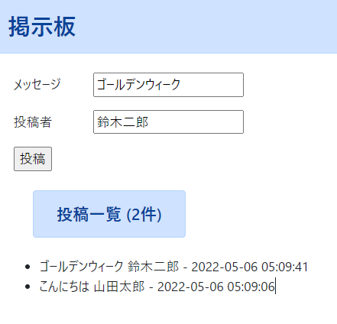
システム名 |  | サブシステム名 | プログラムID | ページ
 | プログラマ教室 | グループウェア | php-board-v02-textfile | 2／4
画面ID |  | 画面名 | 作成日 | 作成者

